Sheet1
구암동/월평동/장대동 / 궁동 / 봉명동 / 죽동 / 어은동에 있는, 네이버 리뷰 참가자 수(블로그가 아닌 방문자들 대상. 인증된 리뷰이므로)가 100명 이상인 카페들 |  |  |  | 리뷰 참가자 수가 100명 미만인 곳은 객관적인 추천을 할 수 없을 것 같아 제외한다.
방문자 리뷰들이 선정한, 좋았던 카테고리들을 기준으로 데이터를 분류한다. 단, 카테고리를 골라 평가한 방문자들이 100명 미만인 카페들은 제외한다. |  |  |  | 평균가격은 1500원 이상 8000원 이하인 '음료가격'의 평균이다. 사이드 및 디저트류(케이크 등)은 제외한다
 |  |  |  | 평균 평점으로 네이버평점(없으면 구글평점)을 사용한다
 |  |  |  | 특수한 경우는 제외한다 (예를 들어, 와플대학)
 |  |  |  | 스터디 카페는 제외한다
 |  |  |  | 공부환경은 ({매장이 청결해요+집중하기 좋아요+좌석이 편해요}/각 카테고리 득표수의 총합}) 으로 산출한다.
카페 | 평균평점 | 평균가격 | 공부환경
에이트(궁동) | 4.3 |  |  | 카테고리 예시
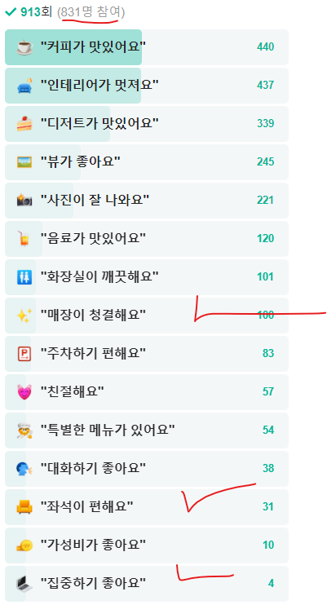
커피인터뷰(궁동) | 4.45
소신(궁동) | 4.55
글로리데이즈(궁동) | 4.59
마을(보드게임 만화 카페, 궁동) | 4.75
스타벅스 충남대정문점(궁동) | 4.52
시크릿(룸카페, 궁동) | 4.92
츄러스1500(궁동) | 4.54
인터뷰카페(궁동) | 3.71
플라밍고 733(궁동) | 4.7
투썸플레이스 충남대점(궁동) | 4.46
공차 충남대점(궁동) | 4.55
배스킨라빈스 충남대점(궁동) | 4.45
메가MGC커피 충남대점(궁동) | 4.4
이디야 충남대점(궁동) | 4.53
더벤티 충남대점(궁동) | 4.68
팔공티 충남대점(궁동) | 4.55
파리바게뜨 대전(궁동) | 4.6
던킨 대전충남대점(궁동) | 4.56
쥬씨(궁동) | 4.48
루티나(봉명동) | 4
유람(봉명동) | 4.3
엔제리너스 대전유성D/I점(봉명동) | 4.3
르뺑99-1(봉명동) | 4.43
커피인터뷰(봉명동) | 4.4
달콩수제팥빙수단팥죽(봉명동) | 4.53
블레스롤 대전유성본점(봉명동) | 4.47
하루팡(봉명동) | 4.45
파이룸(봉명동) | 4.7
데일리오아시스 대전유성점(봉명동) | 4.51
헬로우블룸(봉명동) | 4.77
스토랑트커피 대전봉명점(봉명동) | 4.3
쉬즈베이글(봉명동) | 4.54
스타벅스 대전도안DT점(봉명동) | 4.47
스타벅스 대전유성점(봉명동) | 4.45
할리스 유성온천점(봉명동) | 4.34
배스킨라빈스 대전유성점(봉명동) | 4.5
설빙 유성온천점(봉명동) | 4.42
파스쿠찌 유성온천역점(봉명동) | 4.43
파스쿠찌 대전 봉명점(봉명동) | 4.49
탐앤탐스 대전유성점(봉명동) | 3.9
파리바게뜨 유성푸르지오점(봉명동) | 4.43
카페소담(봉명동) | 4.38
빽다방 대전유성리베라점(봉명동) | 4.45
빽다방 대전봉명우산점(봉명동) | 4.82
킁킁커피(봉명동) | 4.58
이디야 대전유성온천역점(봉명동) | 4.39
투썸플레이스 유성봉명점(봉명동) | 4
투썸플레이스 대전유성온천점(봉명동) | 4.42
투썸플레이스 대전도안바로세움점(봉명동) | 4.8
감성커피 대전유성점(봉명동) | 4.42
크리베리(봉명동) | 4.46
뚜레쥬르 대전도안봉명점(봉명동) | 4.46
디저트39 대전(봉명동) | 4.44
빽다방 대전유성센트럴점(봉명동) | 3
브레드마마 봉명점(봉명동) | 4.36
오슬로의 시간(죽동) | 4.25
콜마르브레드(죽동) | 4.46
카페희스밀(죽동) | 4.4
다온by모루(죽동) | 4.53
파셀(죽동) | 4.71
파스쿠찌(죽동) | 4.59
커스텀커피 대전(죽동) | 5
카페미뇽 대전(죽동) | 4.5
빽다방 대전(죽동) | 4.6
파리바게뜨 대전(죽동) | 4
투썸플레이스 대전(죽동) | 3.8
배스킨라빈스 대전(죽동) | 4.1
공차 대전(죽동) | 4.4
우디룸(어은동) | 4.65
콜마르브레드(어은동) | 4.5
스타벅스 대전유성구청점(어은동) | 4.49
빽다방 대전유성구청점(어은동) | 4
메가MGC커피 대전유성구청점(어은동) | 4.46
파리바게뜨 대전한빛점(어은동) | 4.35
드르쿰다From제주(월평동) | 4.2
펄스맥 팩토리(월평동) | 4.61
아임일리터(월평동) | 3.9
스타벅스 월평트레이더스점(월평동) | 4.45
배스킨라빈스 대전월평트레이더스(월평동) | 4.47
카페드롭탑 대전(월평동) | 4.41
오브떼르(구암동) | 5
폴인레미유 대전점(구암동) | 5
스타벅스 대전구암DT점(구암동) | 4.5
드롭탑 유성복합터미널DT점(구암동) | 4.72
투썸플레이스 대전(장대동) | 4.2
스타벅스 대전(장대동) | 4.1
뚜레쥬르 대전(장대동) | 4.3

